bycicles
Actual Data |  | Forecast(previsión) |  | Absolute percent error |  | Exponential Model
YEAR code | Revenue (millions of USD) | Exponential | Power | Exponential | Power | y=ae^(bx) | y = 103,59e0,7259x
1 | $219 | 214.08 | 170.97 | 2% | 22% | a= | 103.59
2 | $435 | 442.41 | 575.51 | 2% | 32% | b= | 0.73
3 | $915 | 914.28 | 1170.60 | 0% | 28%
4 | $1,826 | 1889.45 | 1937.26 | 3% | 6% | Power Model
5 | $4,022 | 3904.72 | 2863.43 | 3% | 29% | y=ax^b
6 | $3,582 | 8069.45 | 3940.40 | 2% | 23% | a= | 170.97
7 |  | 16676.25 | 5161.44 | MAPE |  | b= | 1.7511

SALES BYCICLES
YEAR code | Revenue (millions of USD) | Exponential
1 | $219 | 214.08
2 | $435 | 442.41
3 | $915 | 914.28
4 | $1,826 | 1889.45
5 | $4,022 | 3904.72

Model the business:
Unit cost: | $250
ingresos millones: | $16,000
Demand (00s): aplica la funcion exponential | #NUM! | y=ae^(bx) | y = 103,59e0,7259x
Actual demand: | #NUM! | a= | 103.59
 |  | b= | 0.73
Cost: | #NUM!
Revenue (ingresos): | #NUM!
Profit (ganancia) | #NUM!

NPV theory
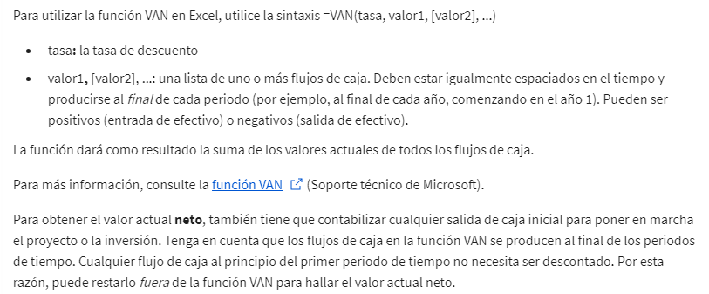
Modelización del valor actual neto

% average growing
Year | Year Number | Average of Seasonally Adjusted Sales | Exponential Model y=ae^(bx) | Error % Absolute | Growing % Average
1992 | 1 | $150,781.2 | $165,143.67 | 10% | Porcentaje medio de crecimiento=[(Valor final−Valor inicial​)/valor inicial ]×100
1993 | 2 | $161,696.3 | $172,399.73 | 7%
1994 | 3 | $175,688.8 | $179,974.61 | 2% |  | $173,183.0 | =C21-C2
1995 | 4 | $185,437.3 | $187,882.32 | 1% |  | 1.1485718265 | =G4/C2
1996 | 5 | $196,728.2 | $196,137.47 | 0% |  | 114.86 | =G5*100
1997 | 6 | $206,334.1 | $204,755.34 | 1%
1998 | 7 | $215,657.7 | $213,751.86 | 1%
1999 | 8 | $233,872.0 | $223,143.67 | 5%
Anual Sales Microsoft
2000 | 9 | $248,748.3 | $232,948.13 | 6% | Exponential Model
2001 | 10 | $255,663.8 | $243,183.38 | 5% | y=ae^(bx) | y = 158193e0,043x
2002 | 11 | $261,272.4 | $253,868.35 | 3% | a= | 158193
2003 | 12 | $272,232.5 | $265,022.79 | 3% | b= | 0.04
2004 | 13 | $288,987.5 | $276,667.33 | 4%
2005 | 14 | $307,826.1 | $288,823.51 | 6%
2006 | 15 | $323,823.1 | $301,513.81 | 7%
2007 | 16 | $334,008.0 | $314,761.69 | 6%
2008 | 17 | $328,780.3 | $328,591.65 | 0%
2009 | 18 | $303,288.9 | $343,029.28 | 13%
2010 | 19 | $323,964.2 | $358,101.26 | 11%
2011 | 20 | $323,964.2 | $373,835.48 | 15%
2012 | 21 |  | $390,261.02 | 5.3%
2013 | 22 |  | $407,408.27
2014 | 23 |  | $425,308.93
2015 | 24 |  | $443,996.11
2016 | 25 |  | $463,504.37
2017 | 26 |  | $483,869.77
2018 | 27 |  | $505,129.99
2019 | 28 |  | $527,324.34
2020 | 29 |  | $550,493.86
2021 | 30 |  | $574,681.40
2022 | 31 |  | $599,931.69
2023 | 32 |  | $626,291.43
2024 | 33 |  | $653,809.36
2025 | 34 |  | $682,536.36
2026 | 35 |  | $712,525.58
2027 | 36 |  | $743,832.45
2028 | 37 |  | $776,514.88
2029 | 38 |  | $810,633.31
2030 | 39 |  | $846,250.83
2031 | 40 |  | $883,433.31
2032 | 41 |  | $922,249.51
2033 | 42 |  | $962,771.21
2034 | 43 |  | $1,005,073.35
2035 | 44 |  | $1,049,234.16
2036 | 45 |  | $1,095,335.30
2037 | 46 |  | $1,143,462.03
2038 | 47 |  | $1,193,703.34
2039 | 48 |  | $1,246,152.15
2040 | 49 |  | $1,300,905.46
2041 | 50 |  | $1,358,064.50
2042 | 51 |  | $1,417,735.00
2043 | 52 |  | $1,480,027.29
2044 | 53 |  | $1,545,056.57
2045 | 54 |  | $1,612,943.11
2046 | 55 |  | $1,683,812.43
2047 | 56 |  | $1,757,795.61
2048 | 57 |  | $1,835,029.44
2049 | 58 |  | $1,915,656.78
2050 | 59 |  | $1,999,826.70

VAN definition
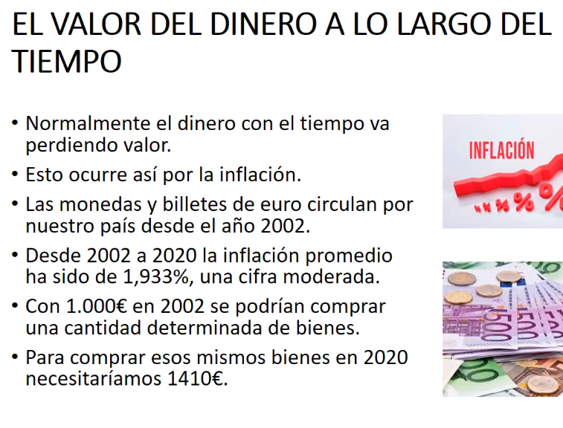
* Quiero ganar 1000€ en 3 años, ¿Cuánto dinero tengo que invertir?
* con un interés compuesto 5% (fijo)
$863.84 | =1000/POTENCIA(1+0,05;3)
*Los 863,84€ es el valor actual de los 1000 dólares de dentro de 3 años. *Y el 5% anual sería la tasa de descuento.
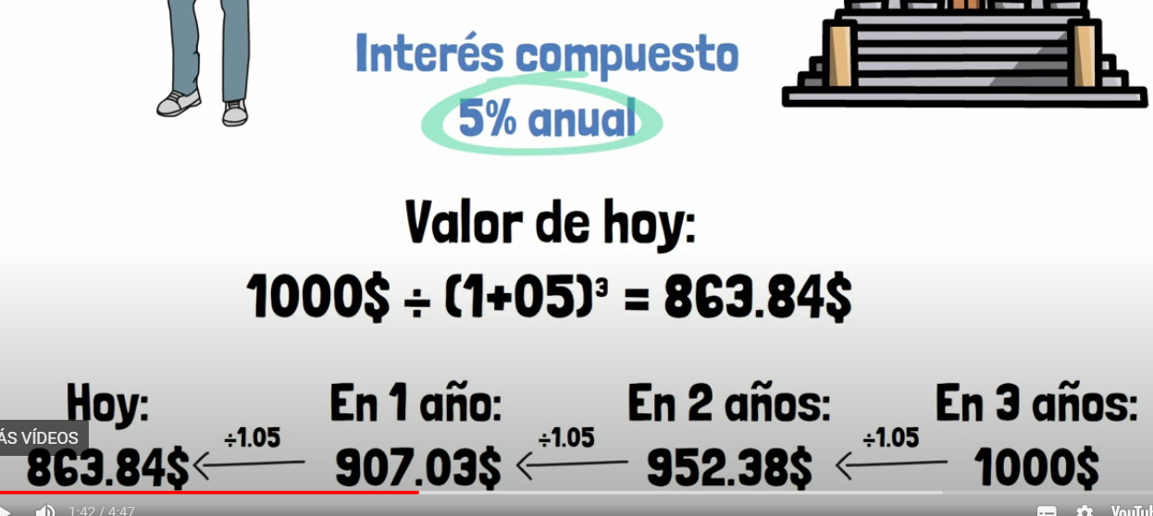

VALOR ACTUAL NETO (VAN), otro ejemplo

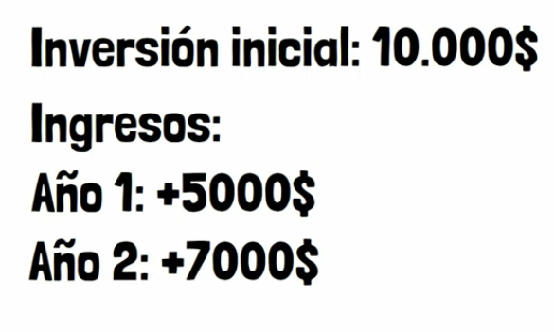 |  | = |  | 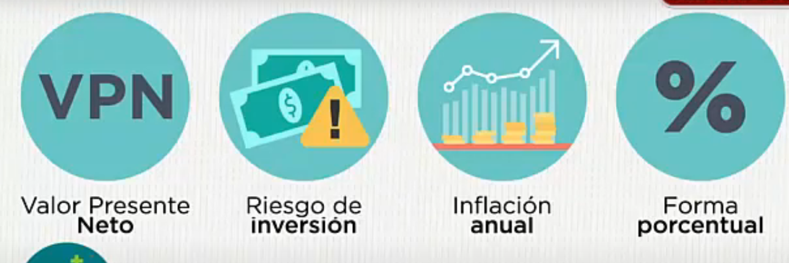

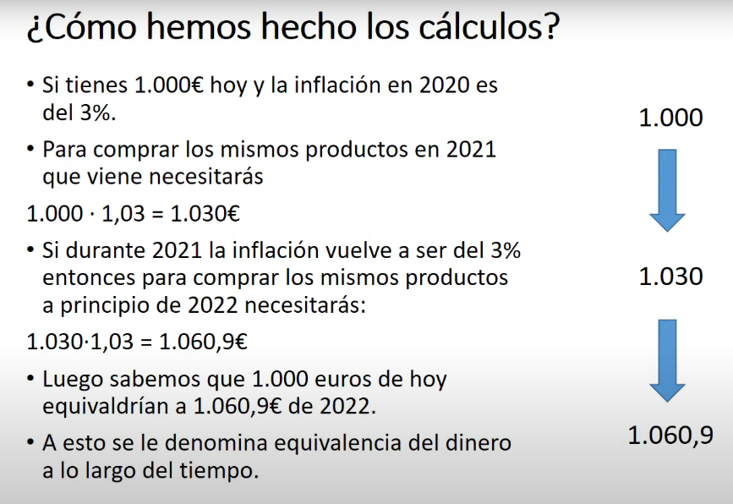
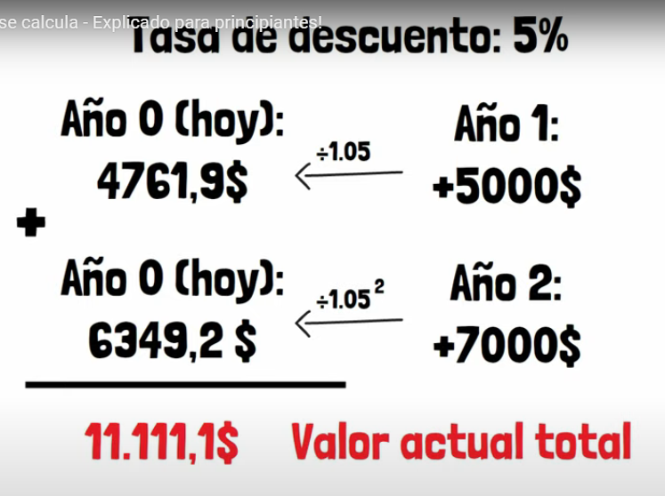
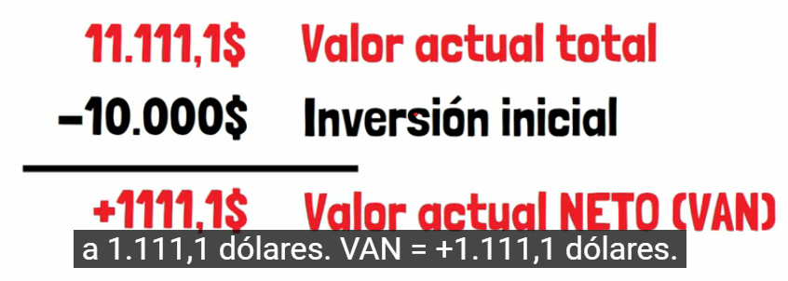

 |  |  |  | *FE1= Flujo de efectivo del 1er año
 |  |  |  | *FE2= Flujo de efectivo del 2o año
 |  |  |  | * i= interés
 |  |  |  | *IO =Inversión inicial

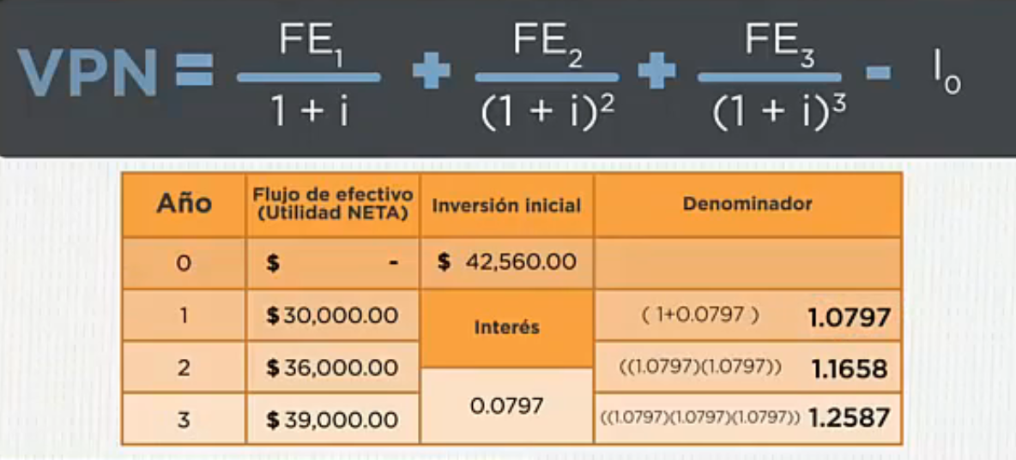
 |  |  | * VAN positivo, el negocio renta.

